초등 남자부
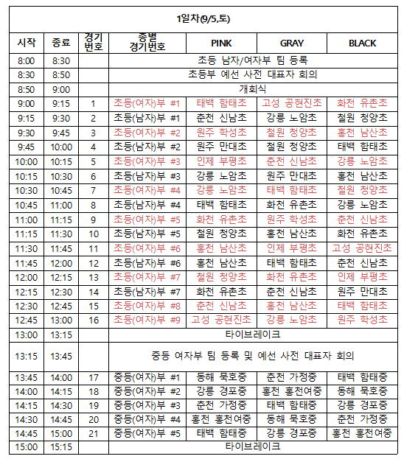
경기번호 | 종별 | PINK 팀 | GRAY 팀 | BLACK 팀 | PINK 점수 (입력) | GRAY 점수 (입력) | BLACK 점수 (입력) | PINK 승점 (자동) | GRAY 승점 (자동) | BLACK 승점 (자동)
1 | 초등남자 #1 | 춘천 신남초 | 강릉 노암초 | 철원 청양초
2 | 초등남자 #2 | 원주 만대초 | 철원 청양초 | 태백 함태초
3 | 초등남자 #3 | 강릉 노암초 | 원주 만대초 | 홍천 남산초
4 | 초등남자 #4 | 태백 함태초 | 화천 유촌초 | 강릉 노암초
5 | 초등남자 #5 | 철원 청양초 | 홍천 남산초 | 화천 유촌초
6 | 초등남자 #6 | 홍천 남산초 | 태백 함태초 | 춘천 신남초
7 | 초등남자 #7 | 화천 유촌초 | 춘천 신남초 | 원주 만대초

